Лист1
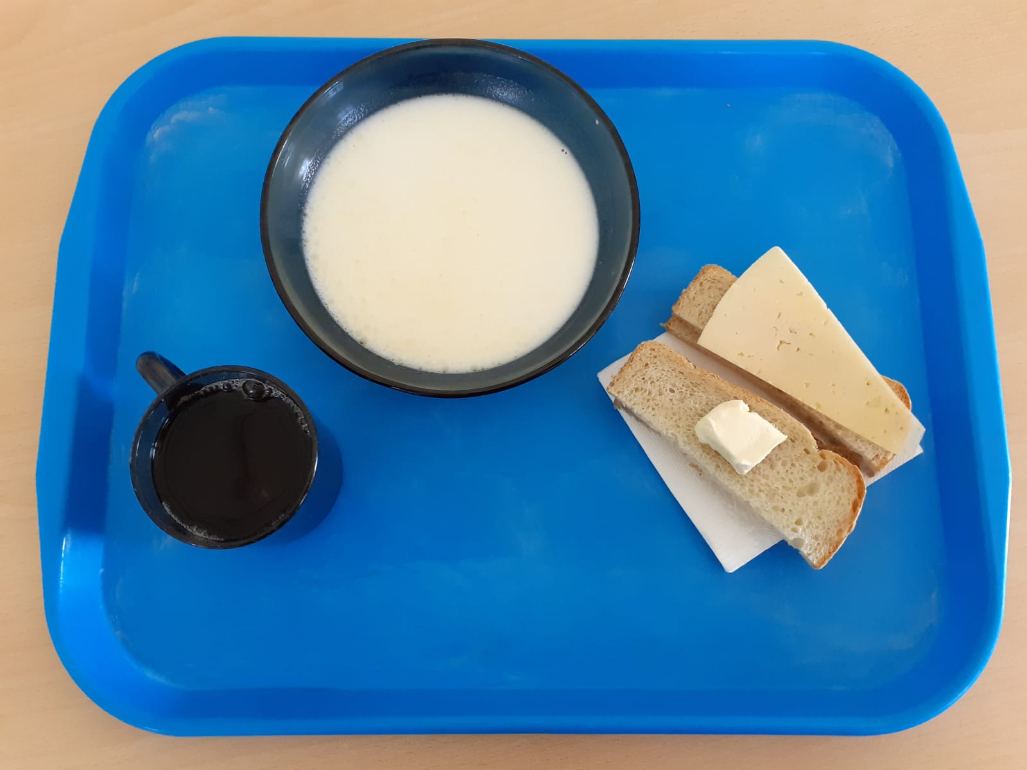
Школа | МБОУ ООШ №25 имени В.В.Буракова станицы Баракаевской |  |  | Отд./корп |  |  |  | День | 27.10.2021г

5-9 классы | Раздел | № рец. | Блюдо | Выход, г | Цена | Калорийность | Белки | Жиры | Углеводы
 | Горячее блюдо | 164 | Суп молочный с крупой рисовой | 220 |  | 144.54 | 4.62 | 5.60 | 18.15
завтрак |  | 100 | Сыр порционно | 15 |  | 51.40 | 3.84 | 3.90 | 0.00
 | Хлеб | 108 | Хлеб пшеничный | 38 |  | 62.51 | 2.88 | 0.30 | 29.55
 | Хлеб | 109 | Хлеб ржаной | 23 |  | 40.02 | 1.52 | 0.27 | 11.50
 | Напиток | 501 | Чай с сахаром | 200 |  | 92.00 | 1.00 | 0.20 | 0.20
 |  |  |  |  | 20.69р. | 298.47 | 12.86 | 10.07 | 59.20
 | Горячее блюдо | 164 | Суп молочный с крупой рисовой | 220 |  | 144.54 | 4.62 | 5.60 | 18.15
сотрудники |  | 100 | Сыр порционно | 15 |  | 51.40 | 3.84 | 3.90 | 0.00
 | Хлеб | 108 | Хлеб пшеничный | 38 |  | 62.51 | 2.88 | 0.30 | 29.55
завтрак | Хлеб | 109 | Хлеб ржаной | 23 |  | 40.02 | 1.52 | 0.27 | 11.50
 | Напиток | 501 | Чай с сахаром | 200 |  | 92.00 | 1.00 | 0.20 | 0.20
 |  |  |  |  | 20.67р. | 298.47 | 12.86 | 10.07 | 59.20

